Sheet1
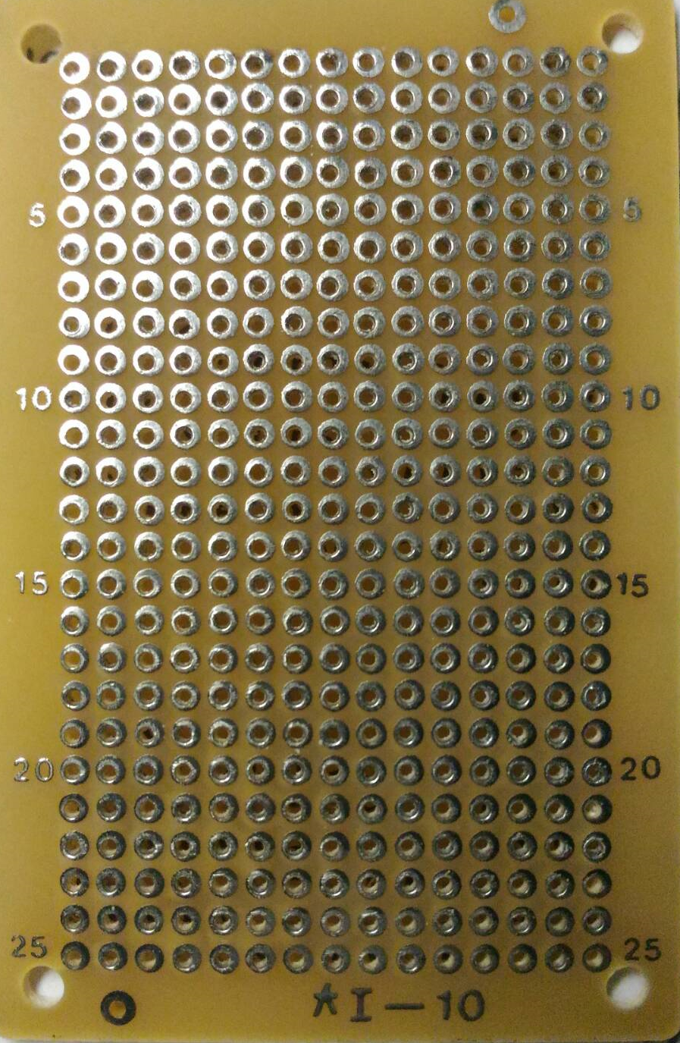
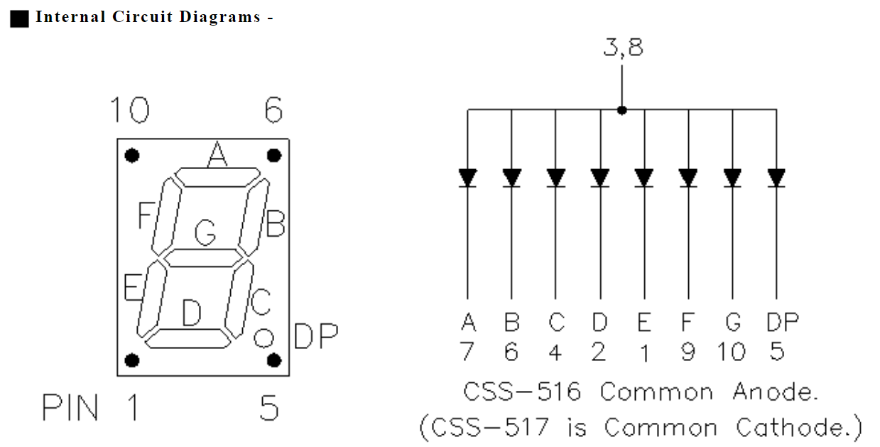

6
8
10
B
A
+
F
G

DP
C
D
E
5
3
1

9
E
D
C
B
A
G
F
1

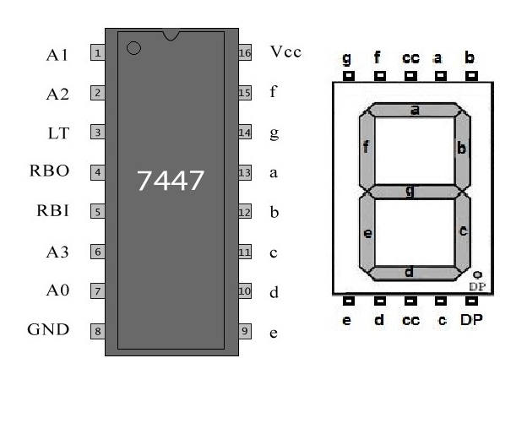

E
D
C
B
A
G
F
9
16

A0
A3
A1
A2
8
1

A3
A1
A2
A0

